EAP入力用 (東京モデル)
Emergency Action Plan
(緊急時対応計画)

基本情報
専門部名 | ○○○専門部
競技会名 | 令和〇年度東京都高等学校総合体育大会
期 日 | 令和〇年〇月〇日
施設名 | ○○○体育館
施設目印 | 郵便局の隣
住 所 | 東京都新宿区○○1-2-3 |  |  |  |  | TEL | 03-0000-0000

施設マップ
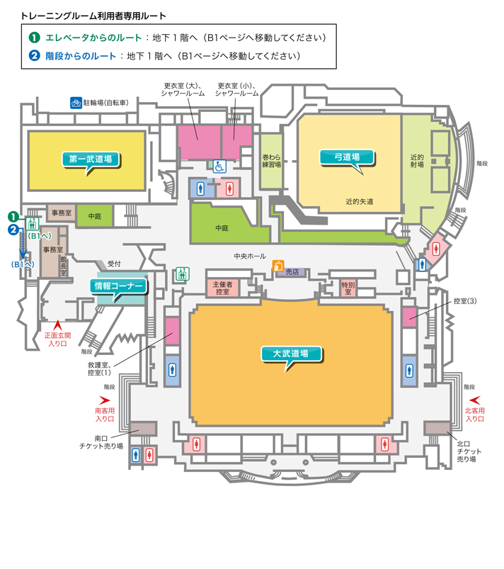
 |  |  |  |  |  |  | ※救急車停車位置、傷病者搬送経路、AED・消火器等の設置場所 などを記入
連絡先
委員長 | 〇〇 〇〇 | TEL | 090-0000-0000 | 施設管理者 | ◎◎ ◎◎ | TEL | 090-0000-0000
会場主任 | △△ △△ | TEL | 090-0000-0000 | 競技主任 | ◇◇ ◇◇ | TEL | 090-0000-0000
ドクター | ●● ●● |  |  | 看護師 | ▲▲ ▲▲
警 察 | ○○警察 |  |  |  |  | TEL | 03-0000-0110
消 防 | ○○消防署 |  |  |  |  | TEL | 03-0000-0119
病 院1 | △△総合病院 |  |  |  |  | TEL | 03-0000-0001
病 院2 | △△整形外科 |  |  |  |  | TEL | 03-0000-0002
病 院3 | △△クリニック |  |  |  |  | TEL | 03-0000-0003
タクシー | ◆◆交通 |  |  |  |  | TEL | 03-0000-0004

設置場所/ルート
MS待機場所 | 大会本部 |  |  | 消火器 | 上記マップの通り
AED | 大武道場救護室 |  |  | 救急箱 | 救護室
車椅子 | 大武道場救護室 |  |  | 担 架 | 救護室
救急車入口 | ○○前信号 |  |  | 救急隊入口 | 南入り口
※MS：メディカルスタッフ
傷病者発生時の担当者【競技場】 |  |  |  | 傷病者発生時の担当者【観客席】
処 置 | 大会ドクター |  |  | 処 置 | 大会ドクター
連 絡 | 引率者 |  |  | 連 絡 | 会場主任
AED調達 | ○○専門委員 |  |  | AED調達 | ○○専門委員
誘 導 | 施設スタッフ |  |  | 誘 導 | 施設スタッフ

